SISTEMA_PLAZASPUBLICAS
 | REPORTE FOTOGRÁFICO - Plazas Públicas
Nombre de la Estacion: | PIRCA
Nombre de Localidad: | ATAVILLOS ALTO
Fecha: | 13/05/2026 - 13/05/2026
Direccion: | Centro Poblado PIRCA
ID site: | 1506020001
CRQ: | CRQ000000066609
Letrero de Localidad beneficiaria o GPS
 |  | 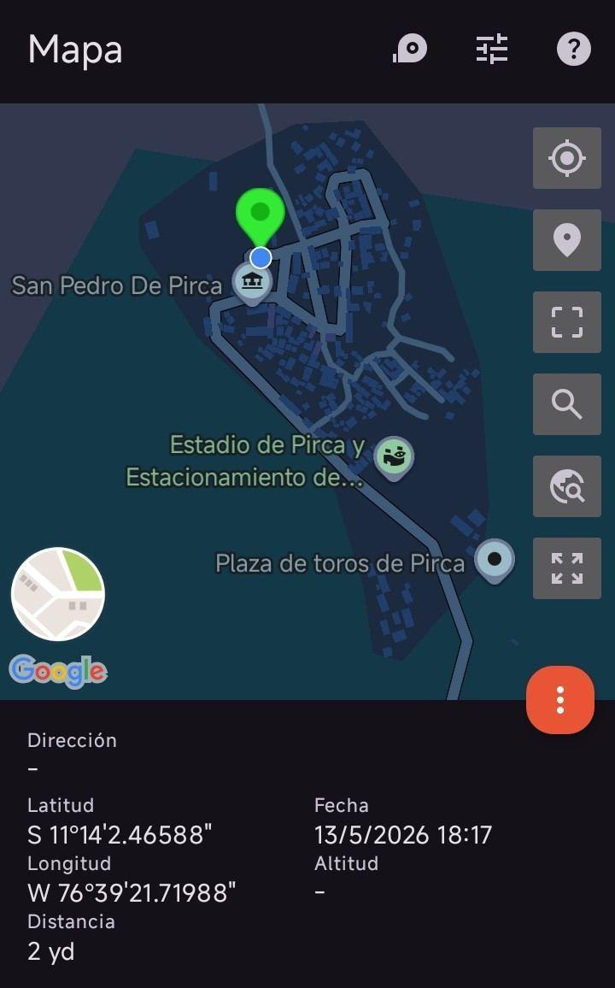

EQUIPOS CPE IDU: VERIFICAR ESTADO DE EQUIPOS, LED DE ALARMAS, LIMPIEZA TECNICA
ANTES |  |  | DURANTE | DESPUES
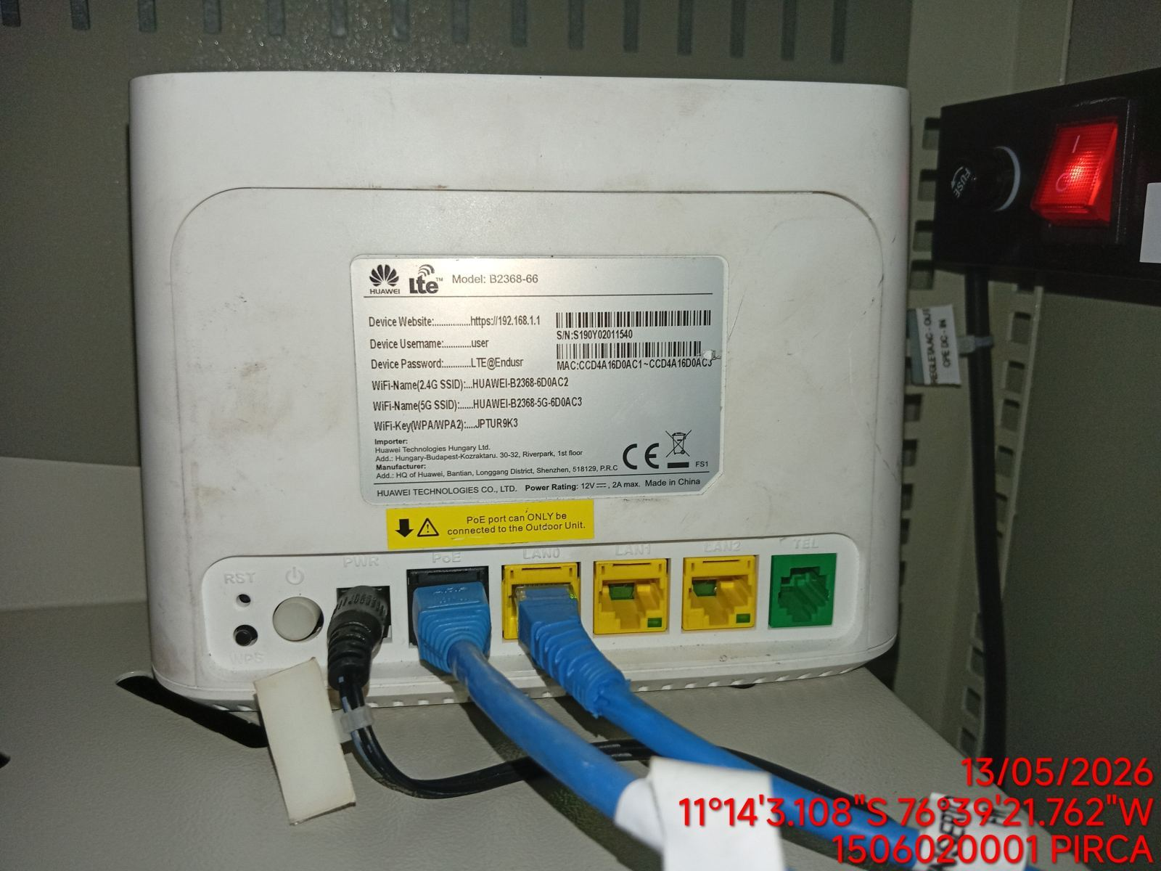 |  |  | 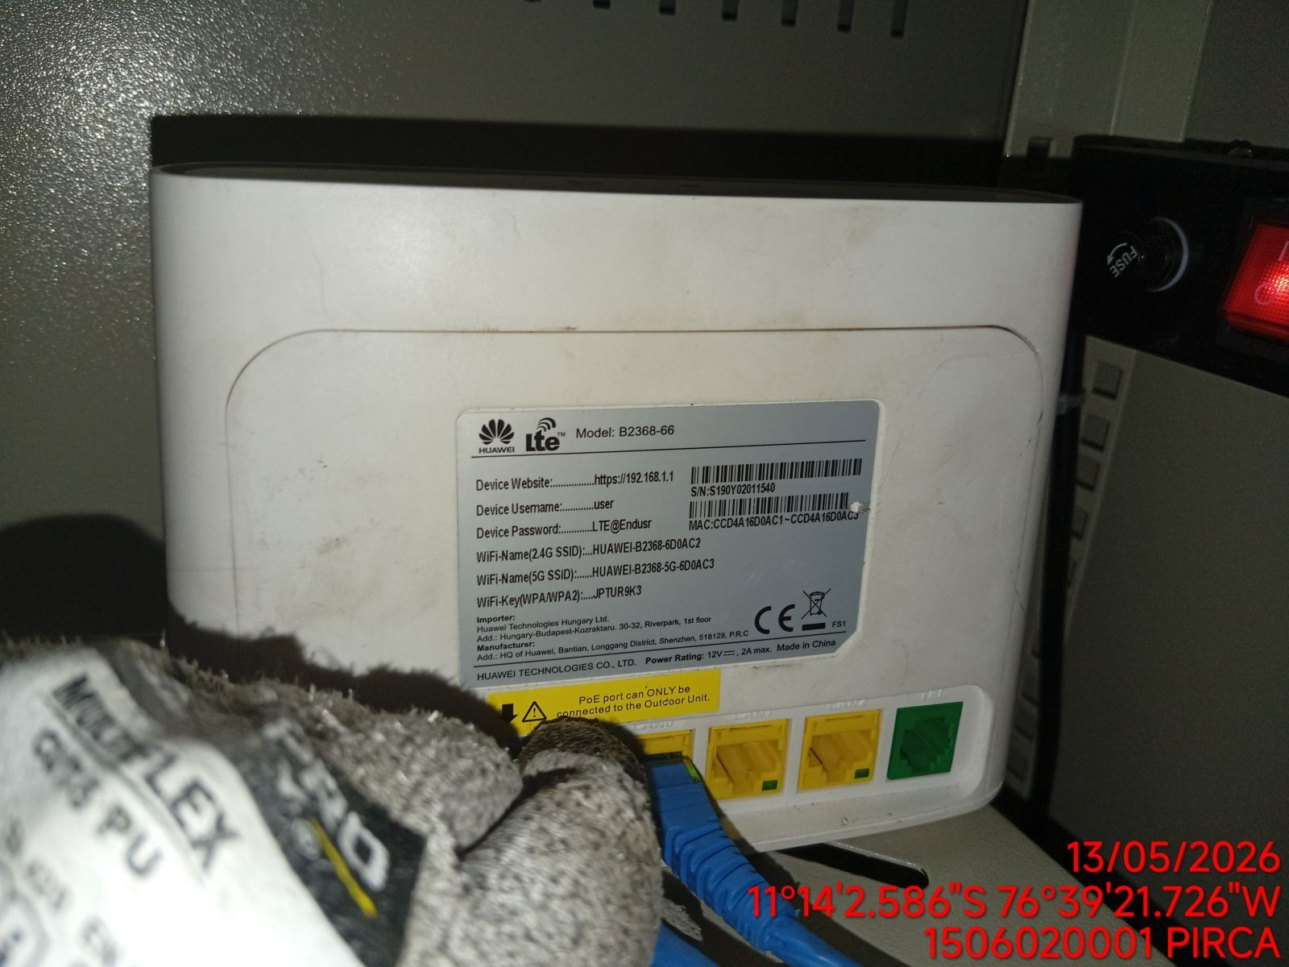 | 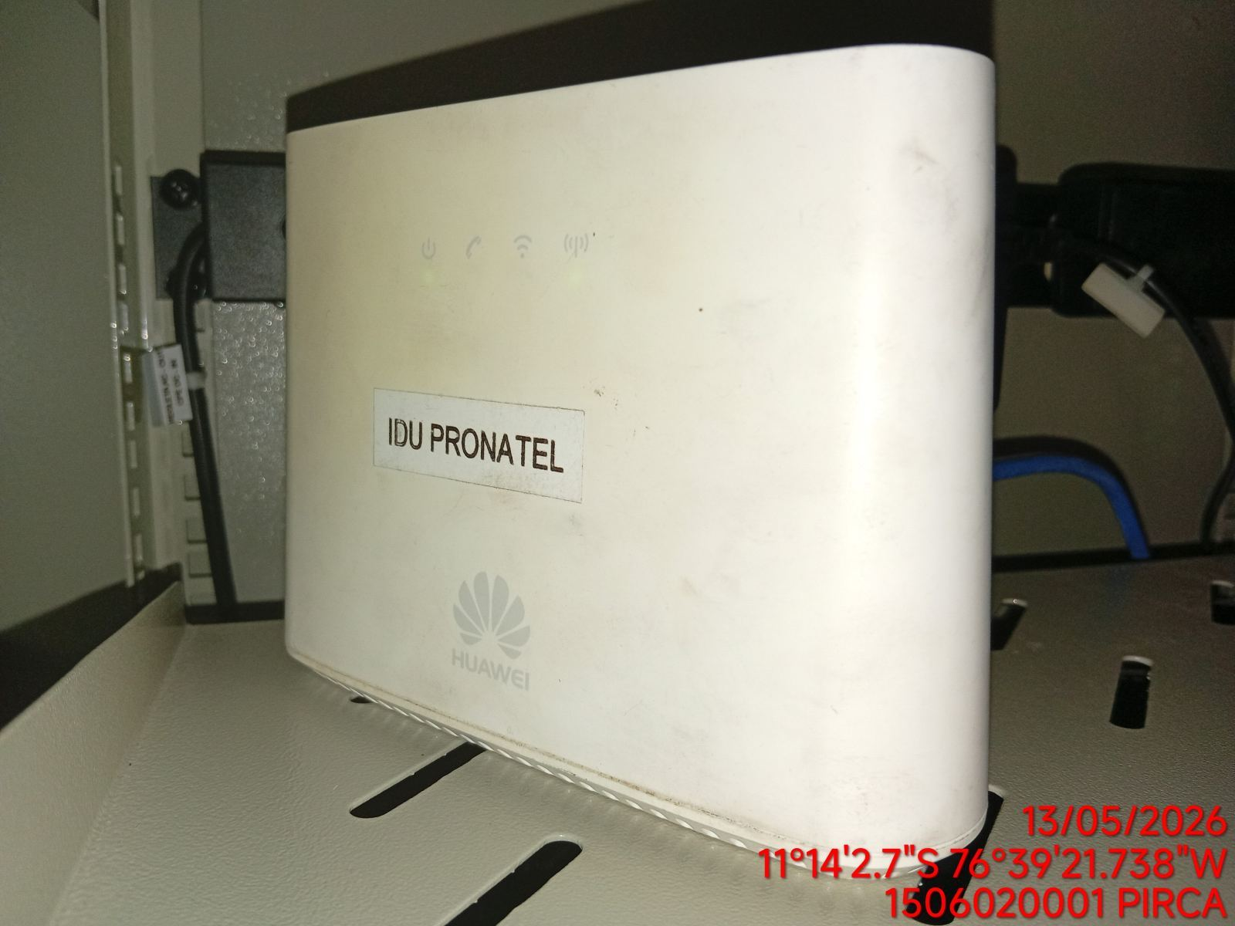

EQUIPOS CPE ODU, ACCESS POINT: VERIFICAR ESTADO DE EQUIPOS, LED DE ALARMAS, LIMPIEZA TECNICA
ANTES |  |  | DURANTE | DESPUES
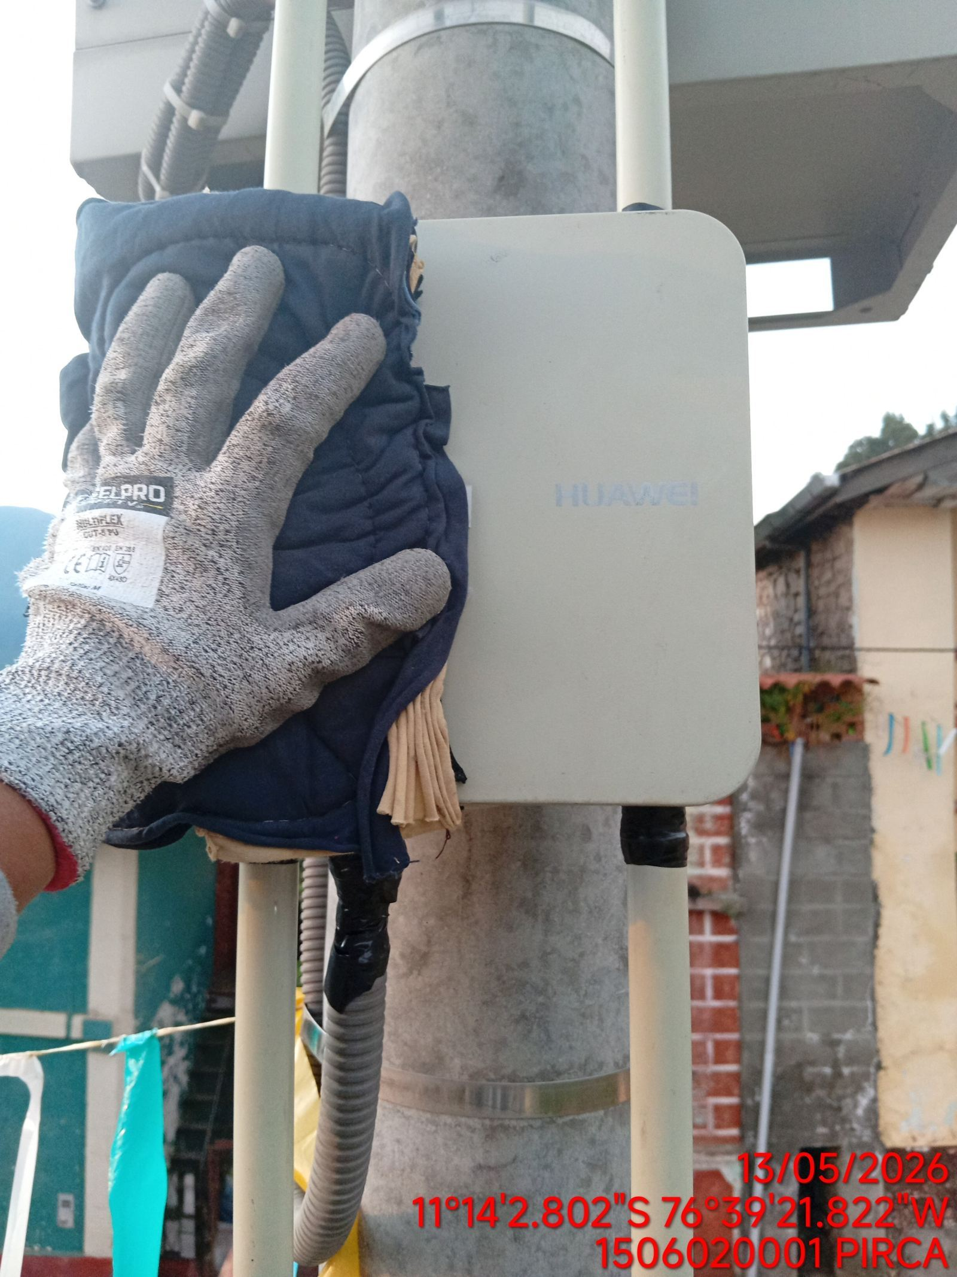 |  |  | 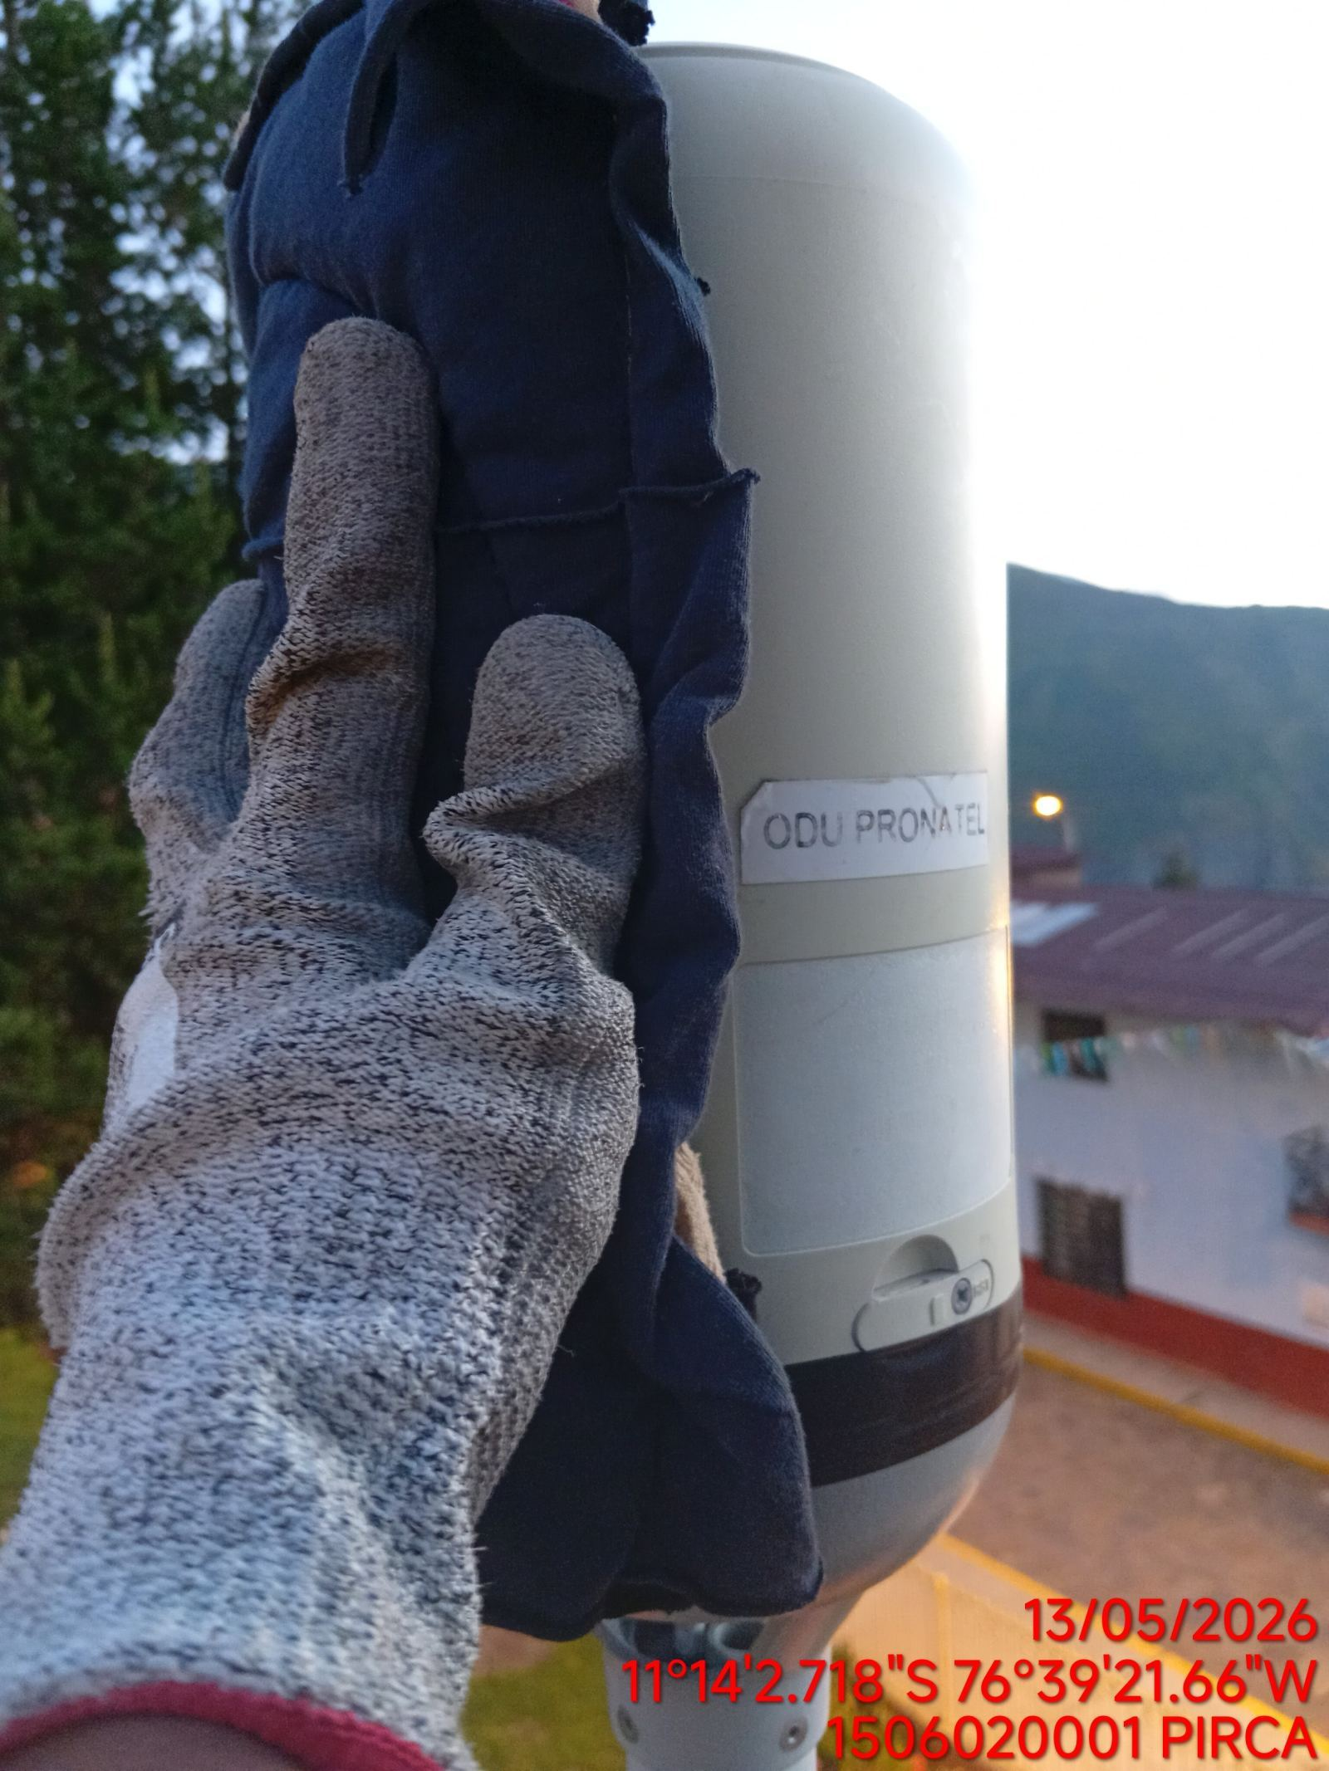 | 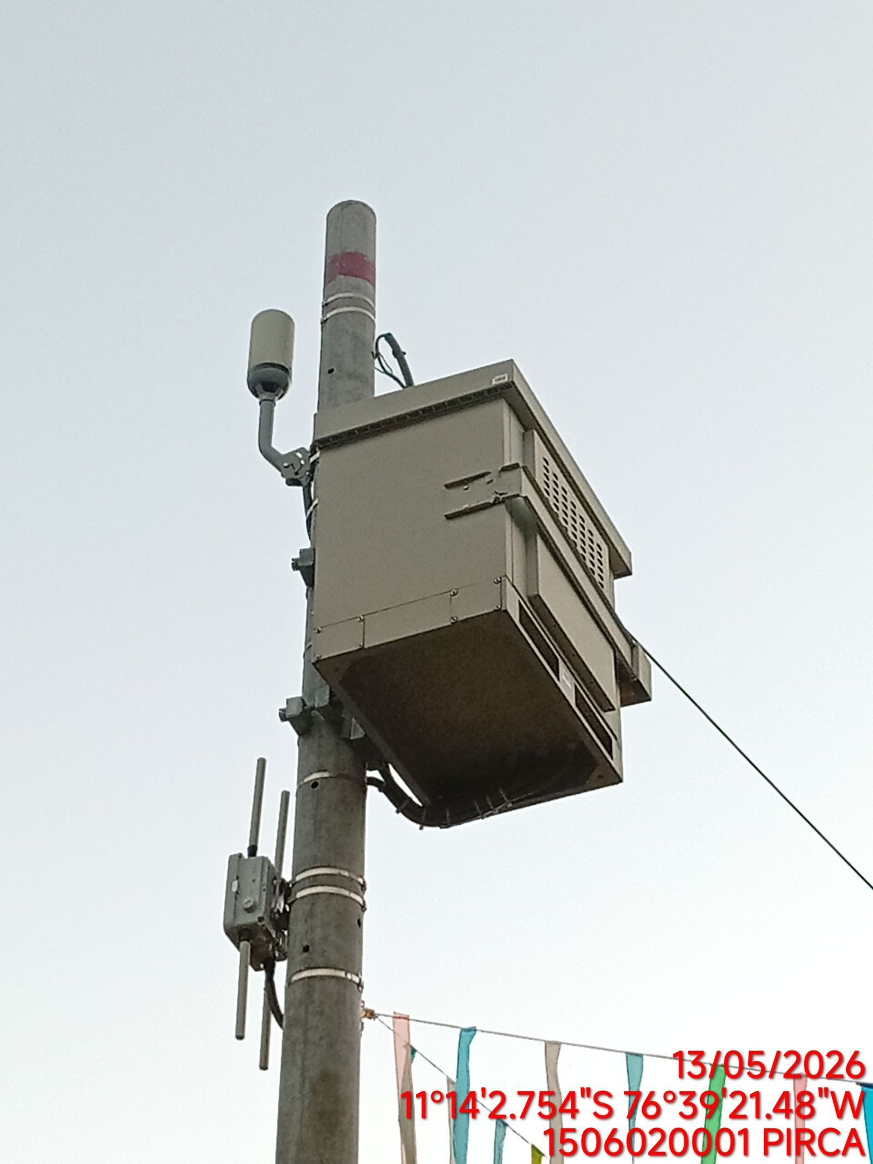

TARJETAS: AJUSTE DE ELEMENTOS Y CONEXIONES
ANTES |  |  | DURANTE | DESPUES
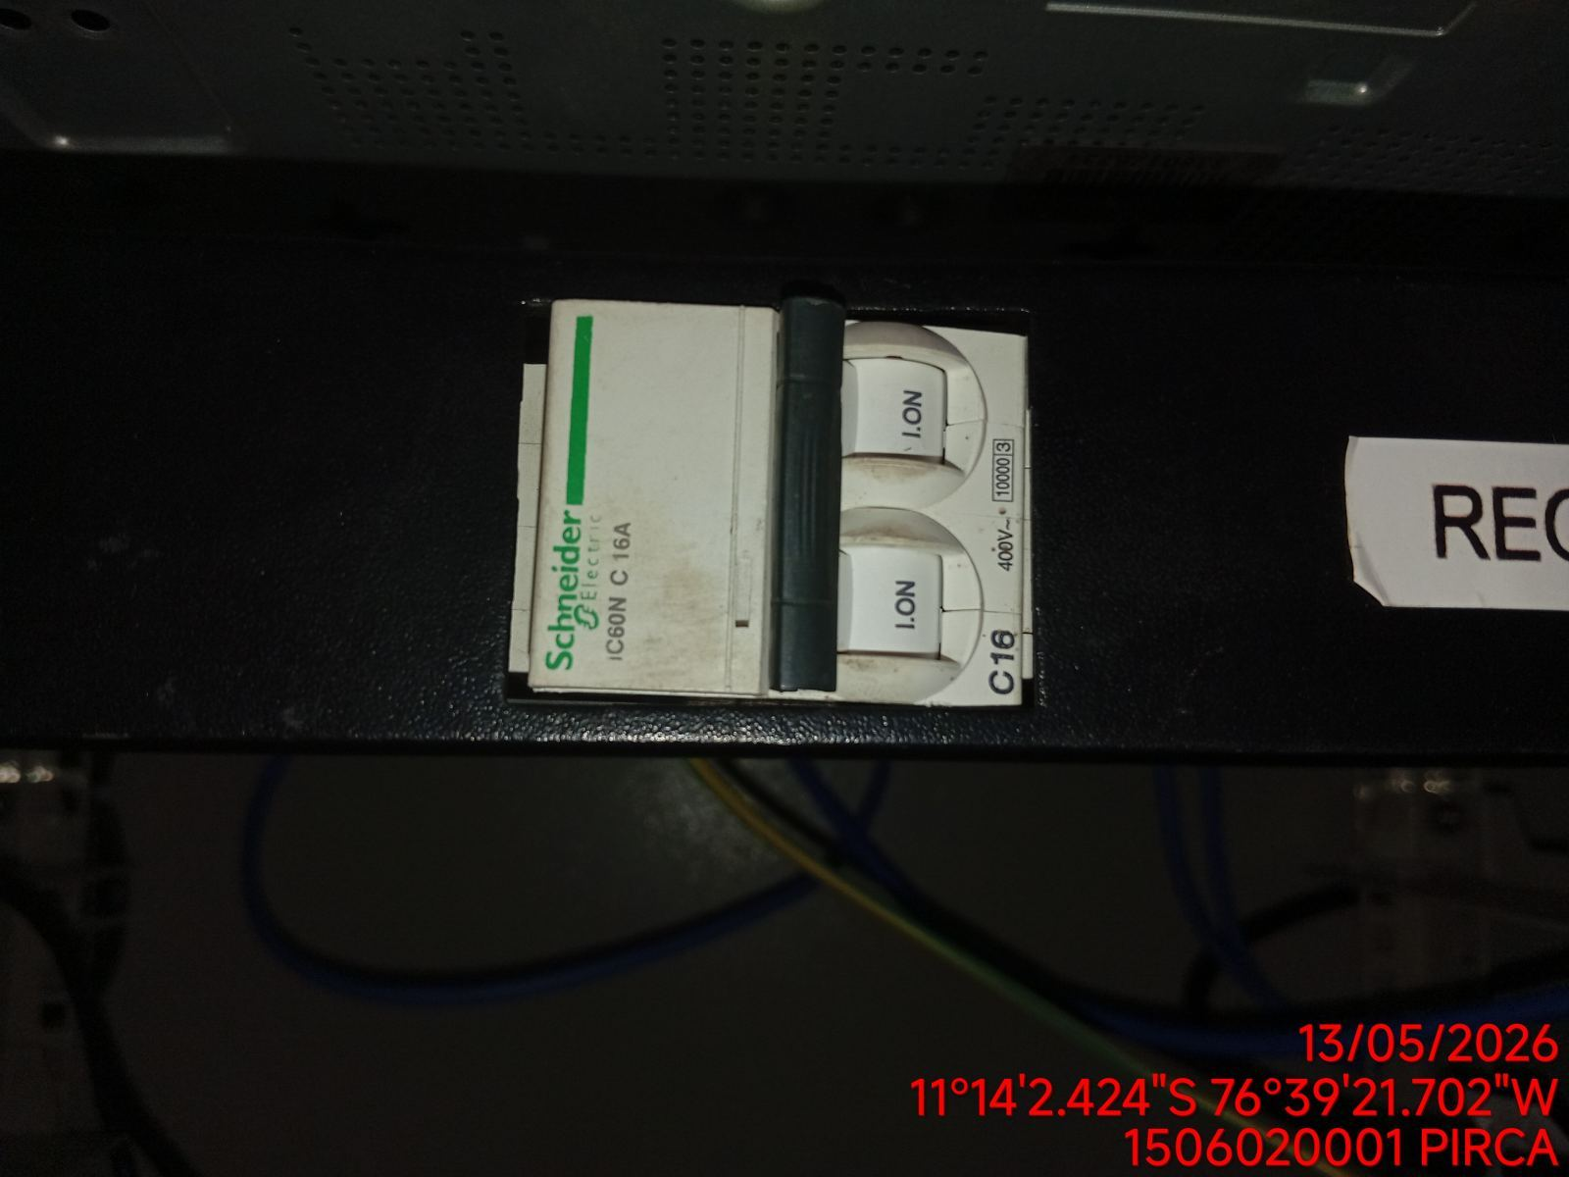 |  |  | 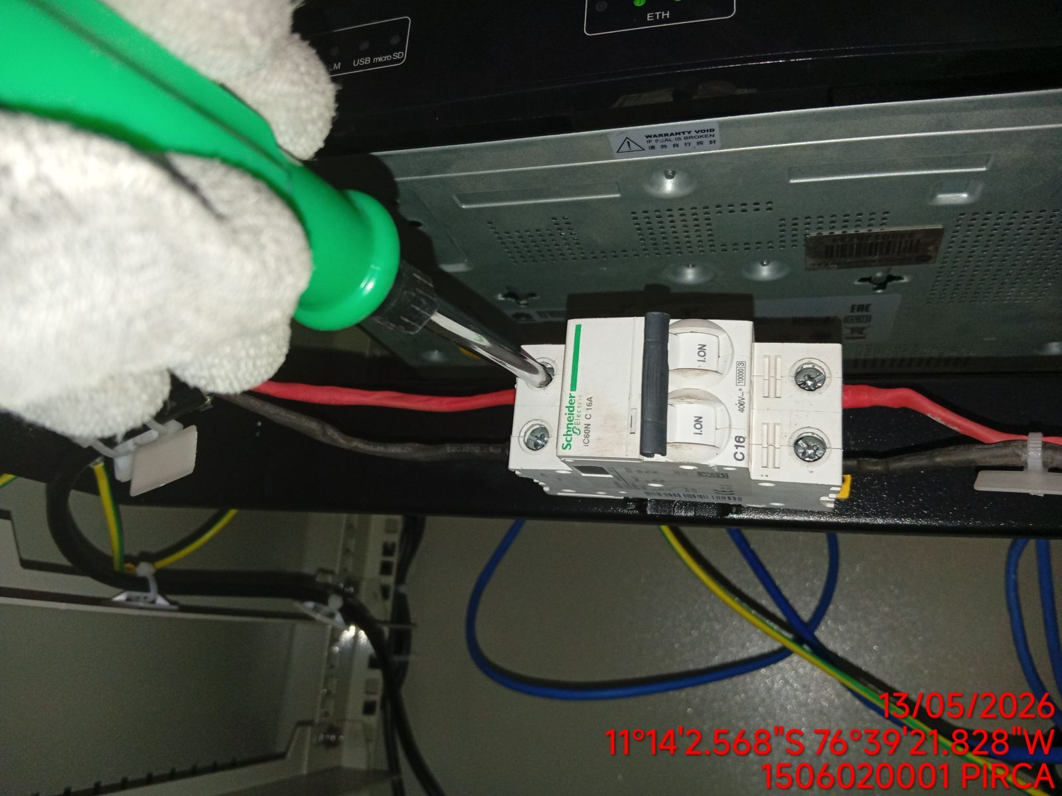 | 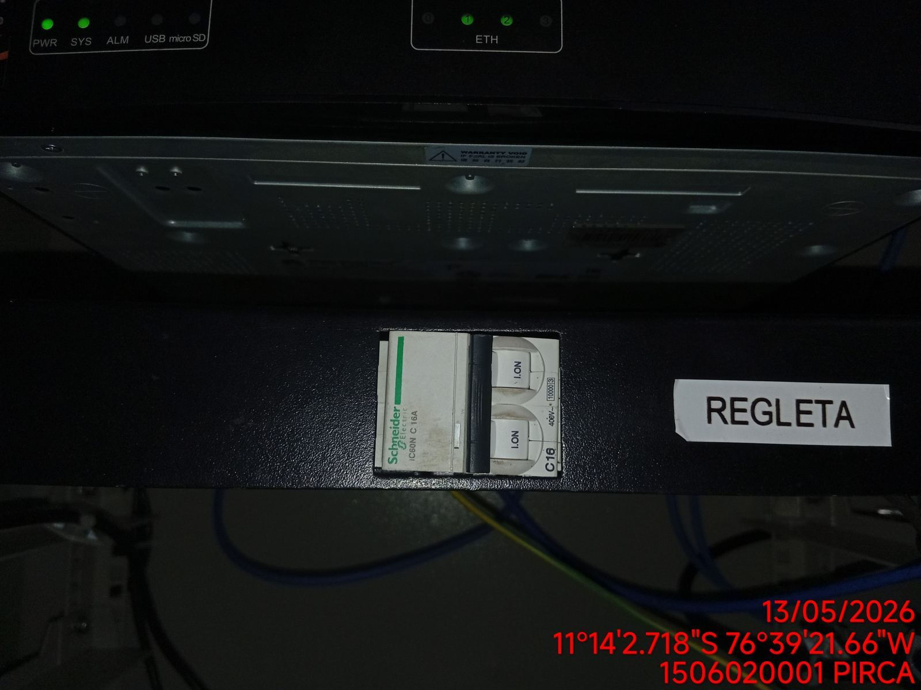

CABLES: LIMPIEZA TECNICA Y ORDENAMIENTO DE CABLES
ANTES |  |  | DURANTE | DESPUES
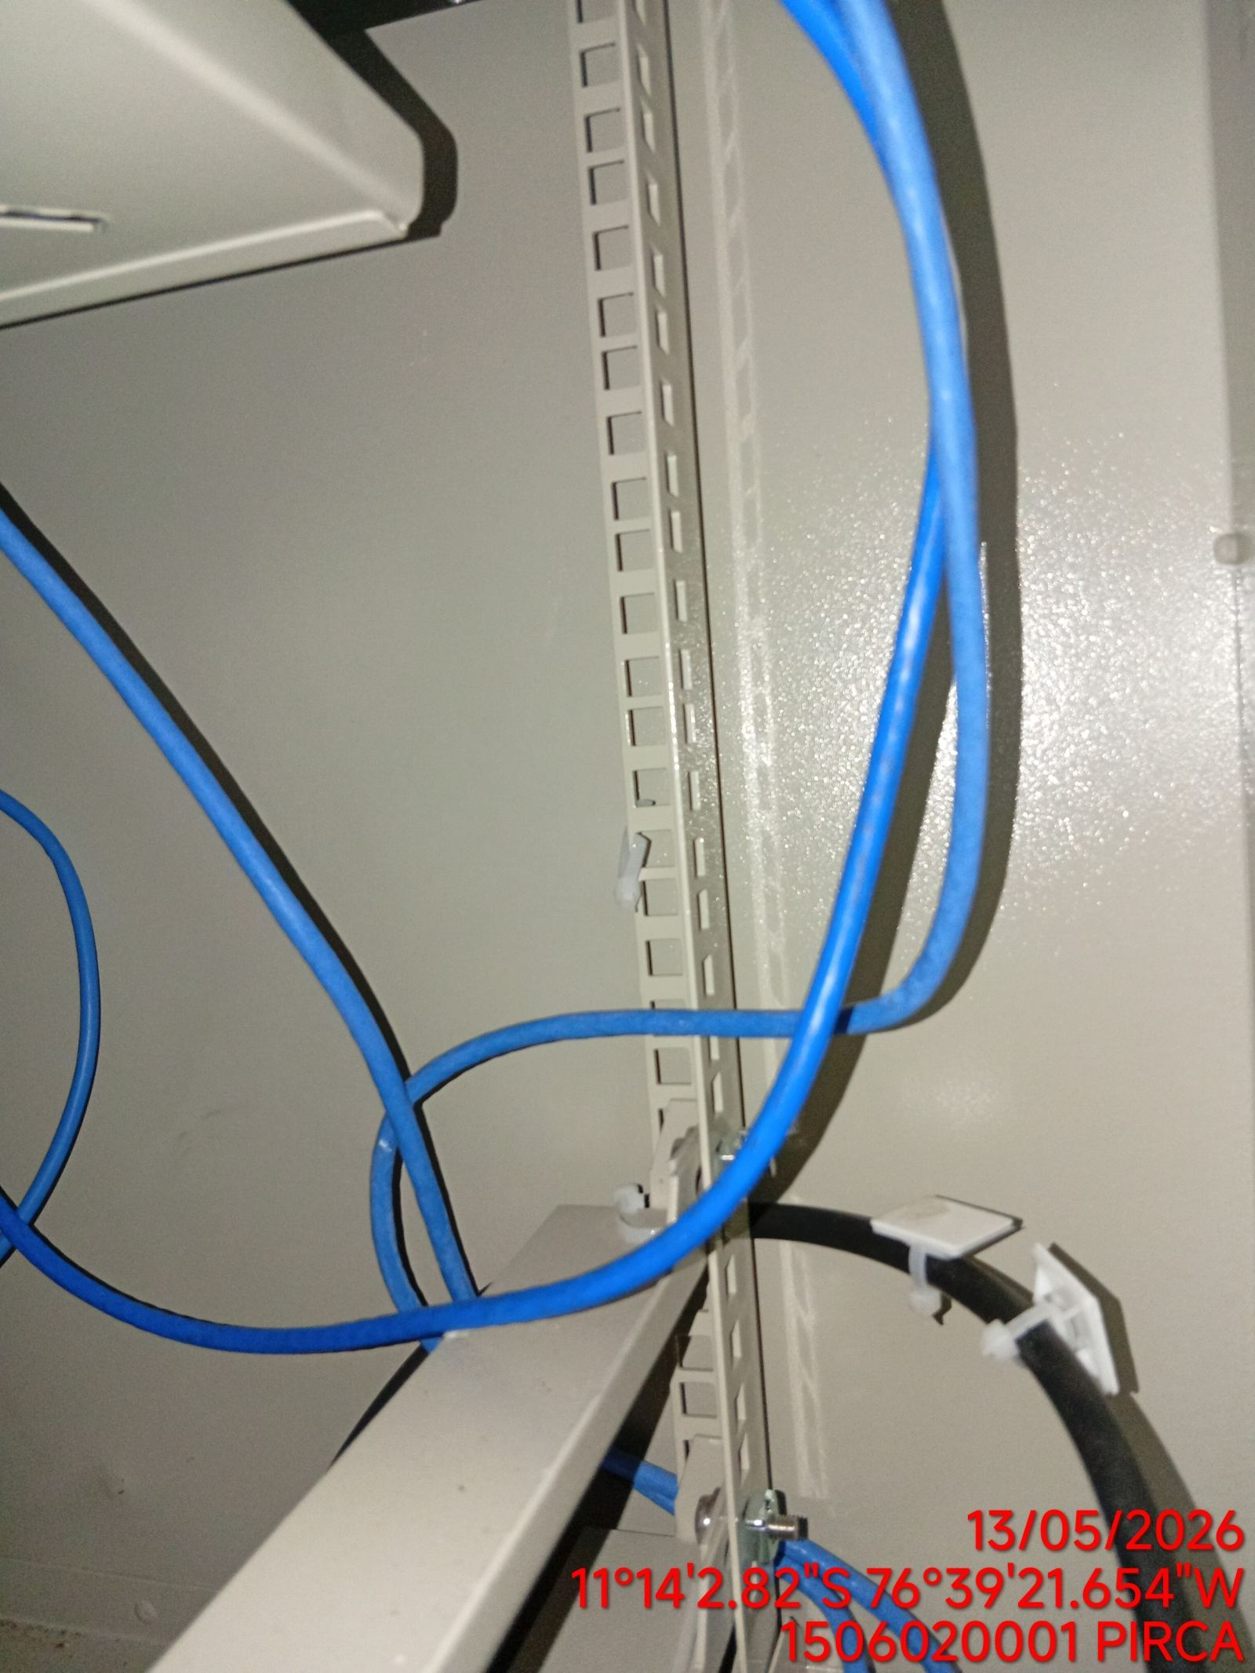 |  |  | 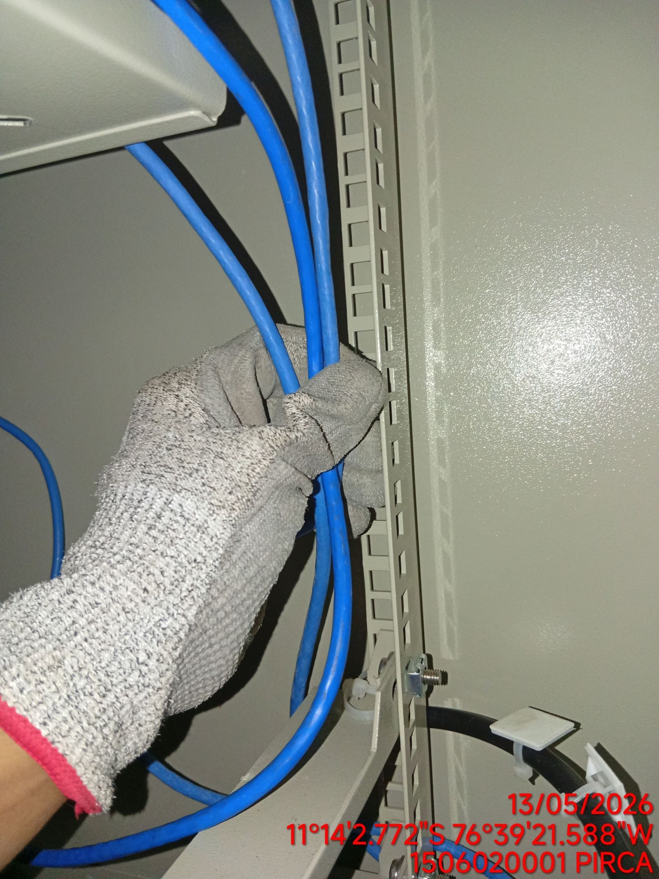 | 